1조
일자 | 계획 | 수행내용 | 검토사항
8.23 | 프로젝트 주제 협의 공유드라이브: https://drive.google.com/drive/folders/1Kji815lvtKFpEgLjv3fa9Qc04gDzQJCg?usp=sharing | 20210823 회의결과 일단 다음 회의때 결정은 아래와 같은 부분을 수행합니다. 1. 상세주제결정 1-2 코로나 시국에 마스크는 필수이기때문에 사람들이 마스크를 제대로 쓰고있는지 없는지 판별하고 싶습니다 (https://www.kaggle.com/andrewmvd/face-mask-detection) 2. 목적 및 수행범위 목적 : 수행범위 : 소스에 대한 분석, 시간이 남으면 튜닝에 대한 부분 3. 절차결정 1. 이미지 수집, 절차 로직만 써놓고 2. 소스 분석 3. 각 함수나 참조 해야 알아봐야함 4. 튜닝에 대한 부분. 4. 어느정도까지 수행할지 범위 결정 4-1. 각 함수나 행열 어떻게 변환하는지, 공식 4-2. 튜닝에 대한 결과 분석 각 사진들 사이즈 조정 VGG19 model or 배운 model을 이용하여 학습 정확도 분석 확인 튜닝 포인트로 개선 아무 이미지 삽입 결과값 확인 4. 어떤식으로 문서를 작성할지 결정 4-1. 보고 양식 (PPT) 4-2. PPT 작성자 : 이은진 추가 4-3. PPT 발표자 : 노현석 조장. 역활 2. 소스 분석 3. 각 함수나 참조 해야 알아봐야함 튜닝부분은 분석후에 이야기하는걸로. 탬플릿은 안병준님께서 제공 5. 평일 수행 내용 협의 [기존 수업에 가능한 분: 유상윤 제외한 나머지 인원] - 2시 00분 ~ 2시 30분 : 금일 수행 내용 회의 - 2시 00분 ~ 3시 30분 : 프로젝트 수행 - 3시 30분 ~ 4시 00분 : 프로젝트 리뷰 - 4시 00분 ~ 5시 00분 : 조장은 발표 준비, 조원은 프로젝트 수행 - 5시 00분 ~ 5시 30분 : 조장 발표 - 5시 30분 이후 프로젝트 보완 수행 [기존 수업시간에 불가능한 분 : 유상윤] - 6시 30분 이후 기존 프로젝트 검토 및 보완 수행 6. 툴은 어떤걸 쓰까요? 코렙? 7. 조원 중에 텐서플로우를 서버에 설치해서 사용하시는 분 계신가요? - 4명은 아직 유상윤 문의 --업로드가 느림 코랩에서 돌려봤을 때 많이 느림. 이미지 개수 : 1000장 20210823 회의 이후 수행해야 내용. 1. 마스크 이미지 업로드 및 수행 - 기존 수행해보세요 2. 소스 분석 - 수업시간 3시부터 시작 - 이해가 안되는 부분에 대해서 파워포인트에 내용을 넣을꺼임 확인 후 취합해서 파워포인트 만듬. 3. 프로젝트 리뷰 시간 (4시 30분) - 회의예정 | 금일 토론 주제 참고 URL [주제 선택 필요] 1, 손가락 인식 인공지능 가위바위보 게임 만들기https://youtu.be/udeQhZHx-00 2. 마스크 사용 식별https://www.kaggle.com/nurlanzhaniyar/mask-detection 3. 자동차 번호판 인식https://m.blog.naver.com/hyunmonn/222084239782 4. 딥러닝을 통한 의료영상분석(참고 URL 없음) 5. 썩은 사과 또는 썩은 바나나 구별https://ichi.pro/ko/cnneul-sayonghayeo-sseog-eun-nongsanmul-eul-gamjihagi-wihae-aileul-mandeun-bangbeob-267118682663188 구글 드라이브 엑세스 권한: 읽고/쓰기 가능하도록 각 조원간 역할 분담
8.24 | 1. 마스크 이미지 업로드 및 수행 - 기존 수행해보세요 2. 소스 분석 - 수업시간 3시부터 시작 - 이해가 안되는 부분에 대해서 파워포인트에 내용을 넣을꺼임 - 확인 후 취합해서 파워포인트 만듬. 3. 프로젝트 리뷰 시간 (4시 30분) - 회의예정 | [공유폴더] 가져온곳 : # COVID Face Mask Detection Dataset 전체이미지 : 총 1006개(마스크없는사진 503개, 마스크있는사진 503개) => 01_images/All 트레인 : 총 600개 (마스크없는사진 300개, 마스크있는사진 300개) => 01_images/Train 벨리데이션 : 총 306개 (마스크없는사진 153개, 마스크있는사진 153개) => 01_images/Validation 테스트 : 총 100개 (마스크없는사진 50개, 마스크있는사진 50개) => 01_images/Test | ImageDataGenerator를 이용하여 data augmentation을 수행
8.25 | 1. 조원 전체 소스분석 2. 데이터 증식 전, 후 비교 3. resnet 적용 테스트 | 1. 조원 개개인의 코멘트를 수행한 파일 취합 2. 취합된 파일을 가지고 소스 분석 수행 3. 데이터 증식 전, 후에 대한 그래프 확인 4. Resnet 적용 테스트 수행(팀장은 PT준비) | 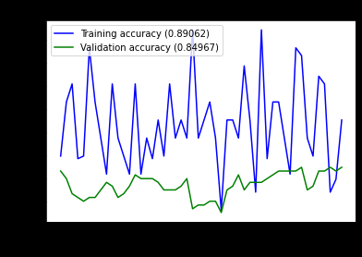 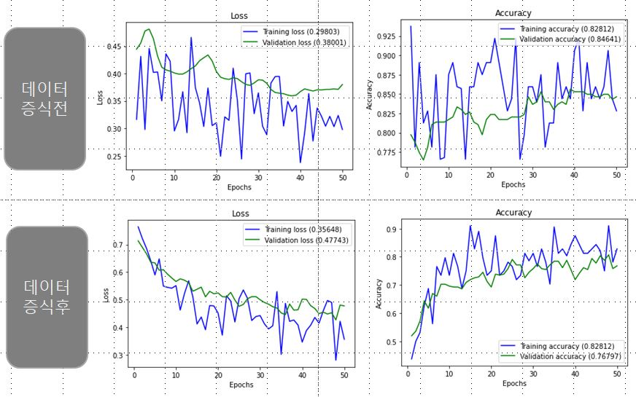 데이터 증식을 이용한 그래프 비교 수행
8.26 | 1. 조원 전체 소스분석 2. 이미지 변경 후 적용 3. DensNet, ResNet, ResNet V2 비교 | 1. 조원 개개인의 코멘트를 수행한 파일 취합 2. 취합된 파일을 가지고 소스 분석 수행 3. DensNet 적용 결과 확인 4. ResNet 적용 결과 확인 5. ResNet V2 적용 결과 확인 6. 수행된 모델 비교 7.ResNext 적용 결과 확인
8.27 | 1. 조원 전체 소스분석 2. 수정사항 확인 3. NasNet, SuffleNet 확인 4. 최종모델 결정 | 1. test 정확도 관련 소스 확인 2. Train 데이터 생성에 따른 Suffle=Ture 가능 여부 확인 3. LR 조절 후 수행(VGG19) 4. SuffleNet 적용가능 여부 확인 5. NasNet 적용 결과 확인 6. 최종 모델 결정
8.30

4조
일자 | 계획 | 수행내용 | 검토사항
8.24 | 프로젝트 주제 검토: 공유 드라이브: https://drive.google.com/drive/folders/0AJn2e_vM2ZrNUk9PVA | 박이슬 URL: https://www.kaggle.com/c/nlp-getting-started/data?select=test.csv 주제: 어떤 트윗이 진짜 재해에 대한 것인지 예측하기 데이터 형식: text of tweet, keyword, location 이 세가지를 고려해서 진짜 재해다(1) / 아니다(0) 으로 분류 최현호 URL : https://www.kaggle.com/iabhishekofficial/mobile-price-classification 주제 : 해당 데이터를 토대로 새 휴대폰을 출시 할때 어떤 스펙이면, 어떤 가격? URL :https://www.kaggle.com/kaushiksuresh147/customer-segmentation?select=Train.csv 주제 : 손님의 정보에 따라 등급 분류 정회문 주제 : 스팸 메일 분류하기 URL : URL : https://wwhttps://wikidocs.net/22894w.kaggle.com/uciml/sms-spam-collection-dataset 전원호 주제 : 수면 중에 발생하는 코골이, 이갈이, 주변소음 등의 특정 값을 검출하여 검출된 시점으로부터 약 15초(약 300건)간 수치 데이터를 시간대별로 시각화(몇 번 발생했는지…) 수치 데이터는 소리감지센서로부터 수집된 데이터 그려진 그래프는 녹음된 음성으로 비교해 볼 수 있음. 카톡으로 보내드린 sleep cycle q 강동우 URL : https://www.kaggle.com/geomack/spotifyclassification 주제 : 해당 데이터의 에너지, 댄스 가능성, 소음등의 특성을 가지고 해당 음악이 주류 음악에 속하는지 비주류음악에 속하는지 분류한다.
8.25 | 작업 순서 정의: 1. 데이터를 불러와서 normalization, resize, onehot encoding을 하고 2. 모델을 keras를 이용하여 적당히 모델링한 다음에 model.compile로 학습 방법을 정하시고 3. fit 명령으로 학습하신 뒤에 4. predict, evaluate 명령어로 테스트 데이터에 대한 성능을 확인 작업을 위한 study | 각 조원별 study? - 자전거 공유 서비스에서의 예측 모델 study | 이미지 분류와 상관없음 - 이미지와 관련된 kaggle project study 필요 관련 문제는 multi-class multi-labeling임 - 회귀 문제는 study할 필요없음 간단한 주제로 시작하여, 시간적 여유가 있으나 문제에 집중하는 활동은 부족해 보임
8.26 | keras base 모델 작업 | 1. 엘모 모델 설계 및 학습 후 모델 1, 2 저장 - train : 0.9996 - test : 0.987 2. 중복데이터 확인 완료 (하단 이미지 참조) 3. 앙상블 기법 진행중인 상태 4. 데이터 시각화도 추가적으로 진행 예정임. 5. check point와 earlystopping을 이용하여 정확도가 가장 높을 때 모델 저장 완료
8.27 |  | 1. 앙상블 모델을 이용하여 모델 학습 및 분류 진행함. i) Bagging ii) Random forest iii) Gradient boosting iv) XGBoosting <하단 캡처 참고 [27-1]> 2. 데이터 시각화 i) Word Cloud로 시각화를 진행함. (전체, spam, ham 데이터) ii) Spam , Ham 문자 길이 데이터 시각화 진행함. 3. 현재 결과보고서 작성 진행 중 i) 목차 작성 완료, 세부 내용 작성 중인 상태. 4. 코드 최종본 작성 진행 중 i) 데이터셋을 합치지 않고, 1번째 데이터셋으로 학습한 모델을 저장해서, 그 모델을 불러와서 2번째 데이터에 넣었을 때 어떤 결과를 내는지 보여주기



 | 워드 클라우드 시각화
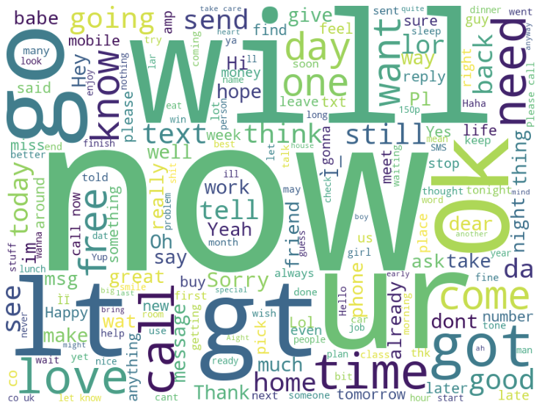
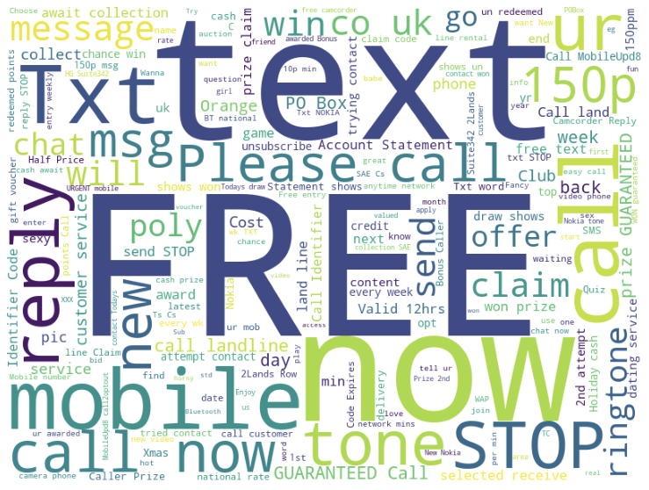
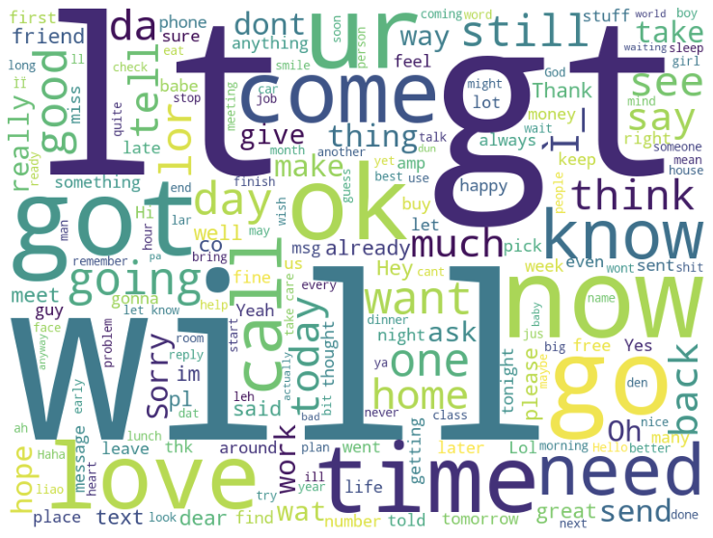

 | 전체 > 스팸 > 비스팸 순 | 확인해봤을 때, 스팸 메일의 경우 'Free' , 'text', 'call now' 와 같은 광고에 주로 사용되는 단어들이 많이 보인다. 전체데이터에는(비스팸 메일이 스팸메일보다 많이 있음) 비스팸메일이 더 많기 때문에 비스팸메일에 등장하는 단어들이 대다수이다.
 |  |  | 사이트 : https://velog.io/@fiifa92/%EC%95%99%EC%83%81%EB%B8%94Ensemble-%EA%B8%B0%EB%B2%95
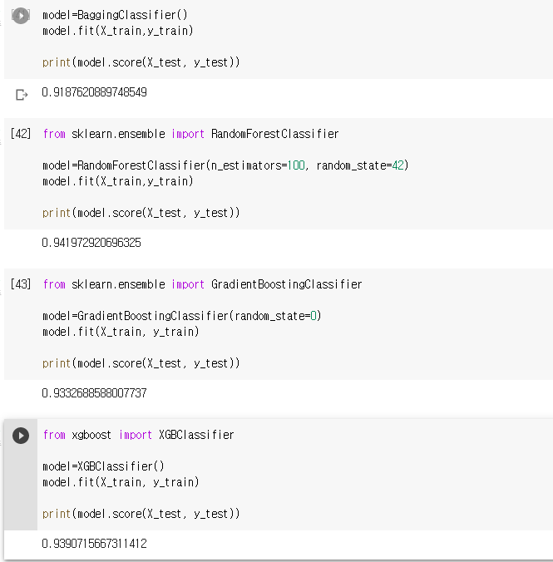
 |  |  | [27-1]

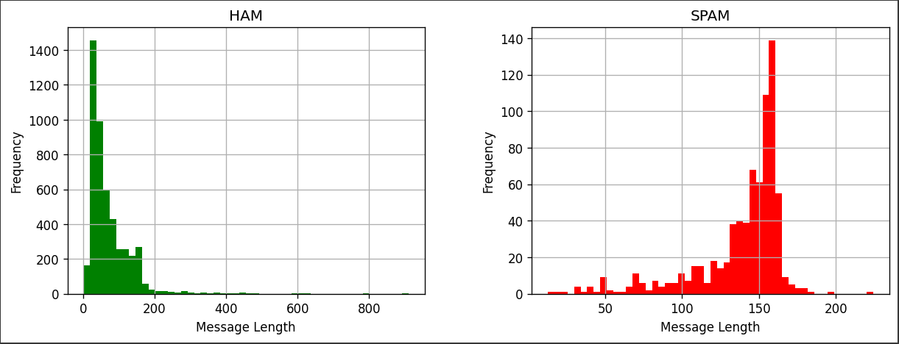

8.30

